Template
STT | Screen | Template | Note
1 | Danh sách quy trình | 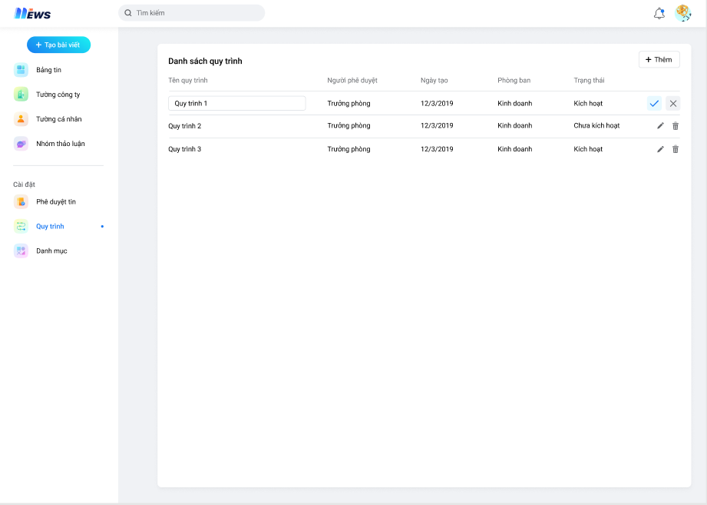
2 | Popup từ chối bài viết | 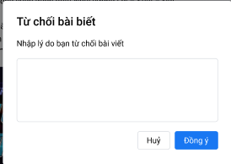
3 | màn hình thêm mới quy trình | 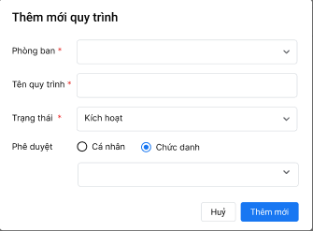
4 | Màn hình thêm mới danh mục
5 | Tìm kiếm không có kết quả | 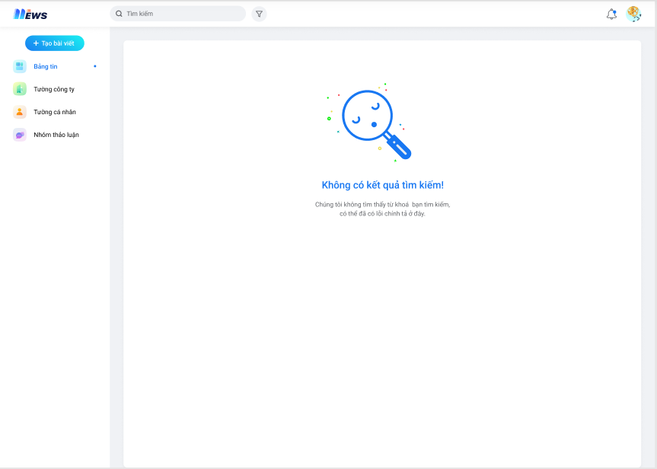
6 | Danh sách bài viết - View danh sách | 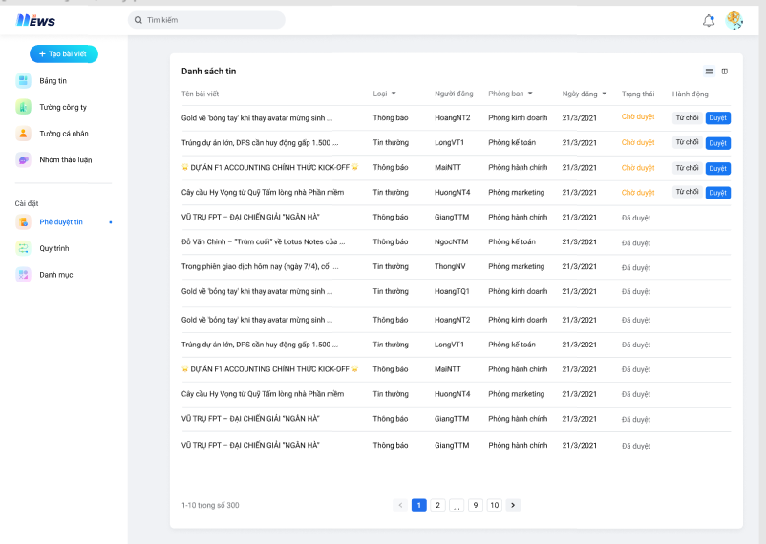
7 | Danh sách bài viết - View chi tiết | 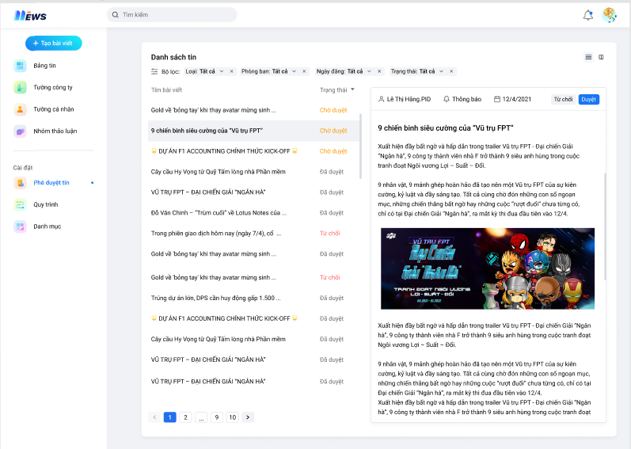
8 | Bảng tin chung | 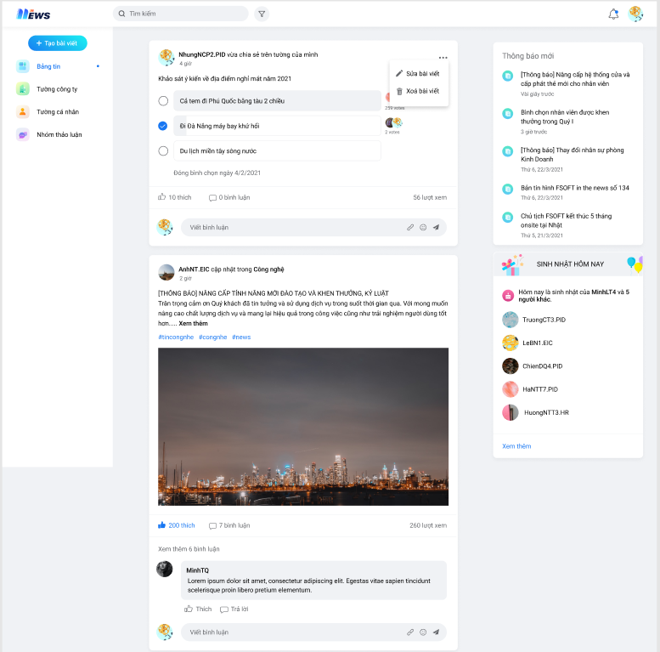
9 | Tường công ty - Bảng tin | 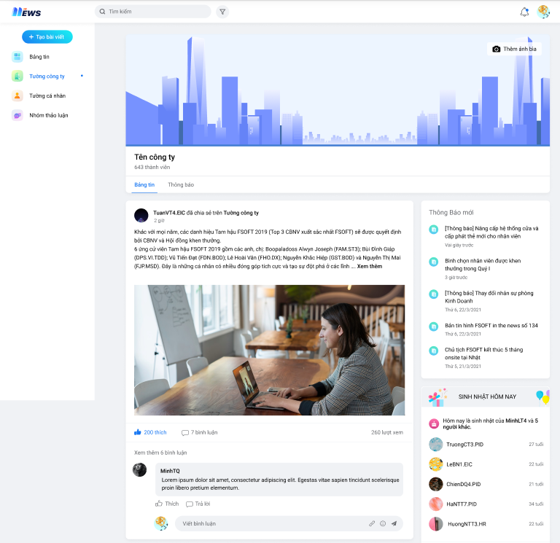
10 | Danh sách nhóm thảo luận | 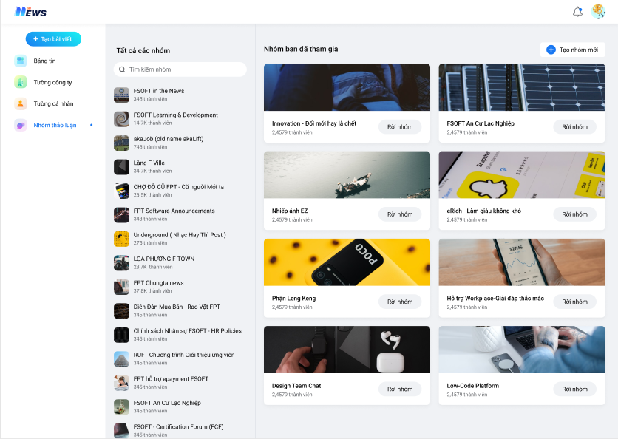
11 | Sinh nhật - Gửi lời chúc | 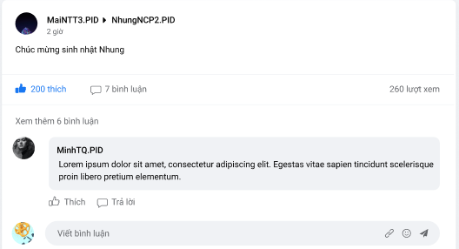
12 | Notification | 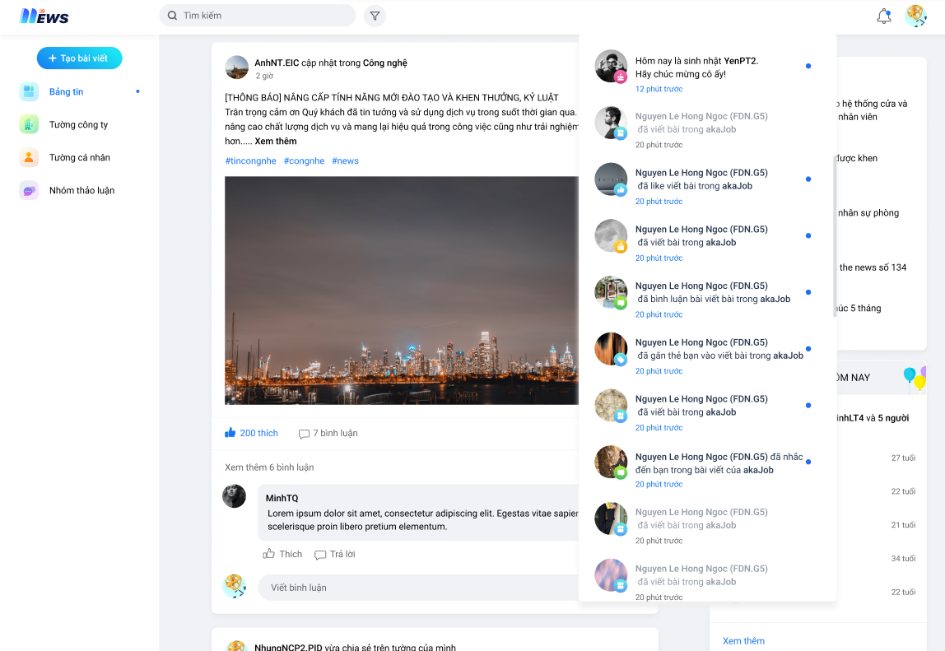
13 | popup khi click button [...] | 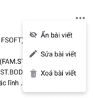
14 | Bài viết đã bị ẩn
15 | Chi tiết nhóm | 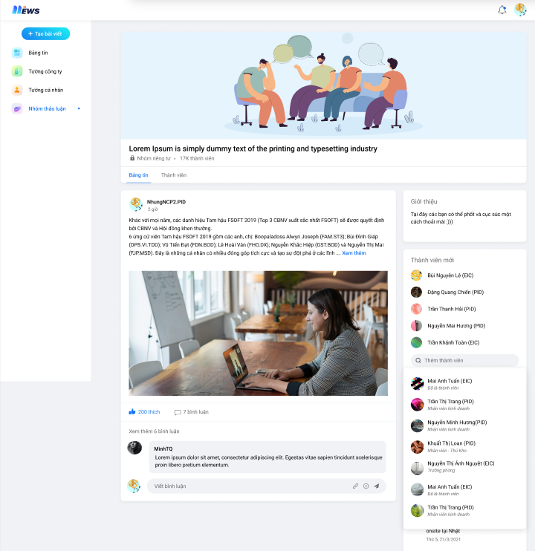
16 | Màn hình sửa bài viết | 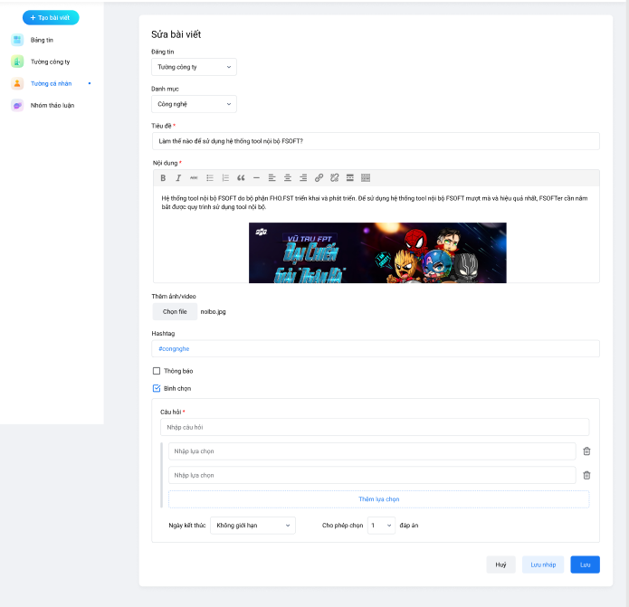
17 | Màn hình chi tiết bài viết | 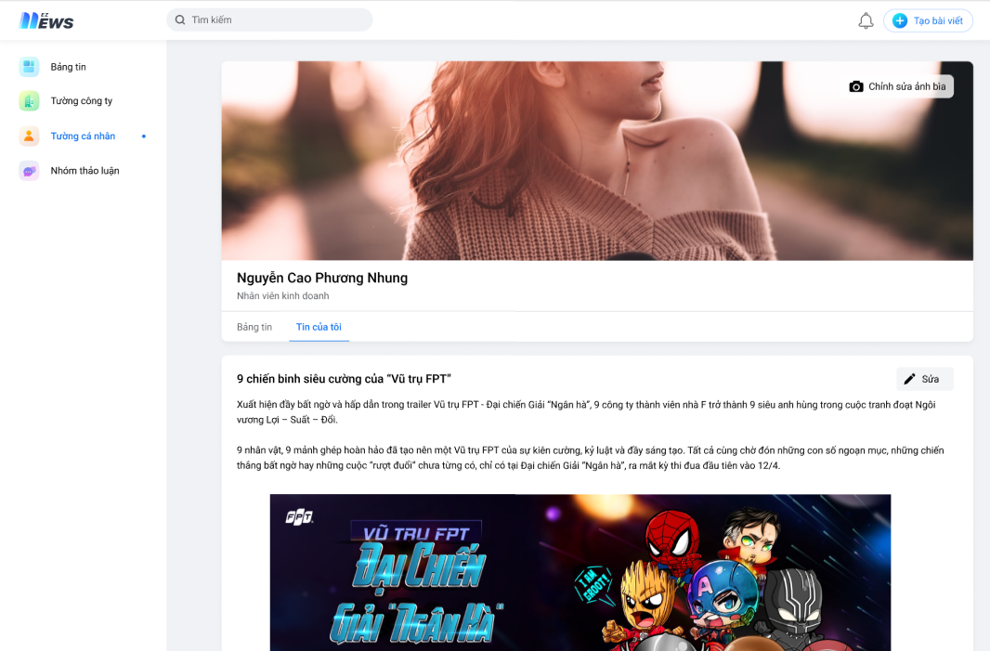

List_Acc_Test
List account login News

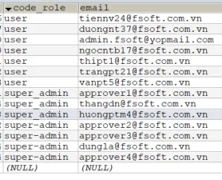
Account | Tester
tiennv21@fsoft.com.vn
duongnt37@fsoft.com.vn
admin.fsoft@yopmail.com
thipt1@fsoft.com.vn | ThiPT1
ngocntb17@fsoft.com.vn | NgocNTB17
trangpt21@fsoft.com.vn | TrangPT21
vanpt5@fsoft.com.vn
approvel1@fsoft.com.vn
thangdn@fsoft.com.vn | NgocNTB17
huongtm4@fsoft.com.vn | ThiPT1
approvel2@fsoft.com.vn
approvel3@fsoft.com.vn
dungla@fsoft.com.vn | TrangPT21
approvel4@fsoft.com.vn

